Hoja1
Univ. Villca Mamani Maria Belen

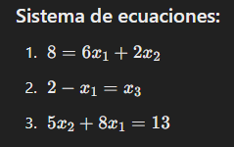
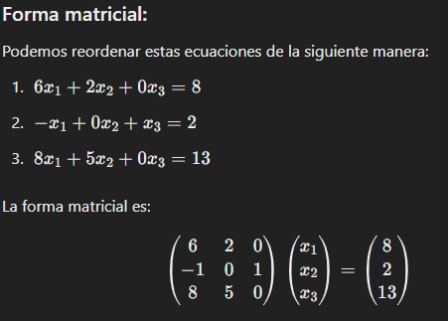

x1 | x3 | x3
0 | 0 | 0
1.3333333333 | 2.6 | 2
0.46666666667 | 0.46666666667 | 3.3333333333
1.1777777778 | 1.8533333333 | 2.4666666667

CRITERIO DE CONVERGENCIA Podemos detenernos cuando las diferencias entre dos filas sucesivas sean suficientemente pequeñas. (diferencia máxima entre iteraciones)
1.3866666667

